Дефект Дыбова
Название | Предупреждение об отсутсвии логина
№ дефекта | 1 (из системы управления дефектами) | № тест-кейса | А01
Проект | Решение задач ДСиК | Компонент | Авторизации
Статус | Closed | Номер версии | от 16.05.2022
Важность: | Major | Приоритет: | Low
Назначен на |  | Автор | Дыбова
Описание | Шаги воспроизведения 1 Запустить приложение Решение задач ДСиК 2 Нажать на кнопку Авторизация 3 Ввести в поле пароль 123 Ожидаемый результат: вывод успешной регистрации Наблюдаемый результат: сообщение не выведено
Вложения | добавляют скрины дефекта
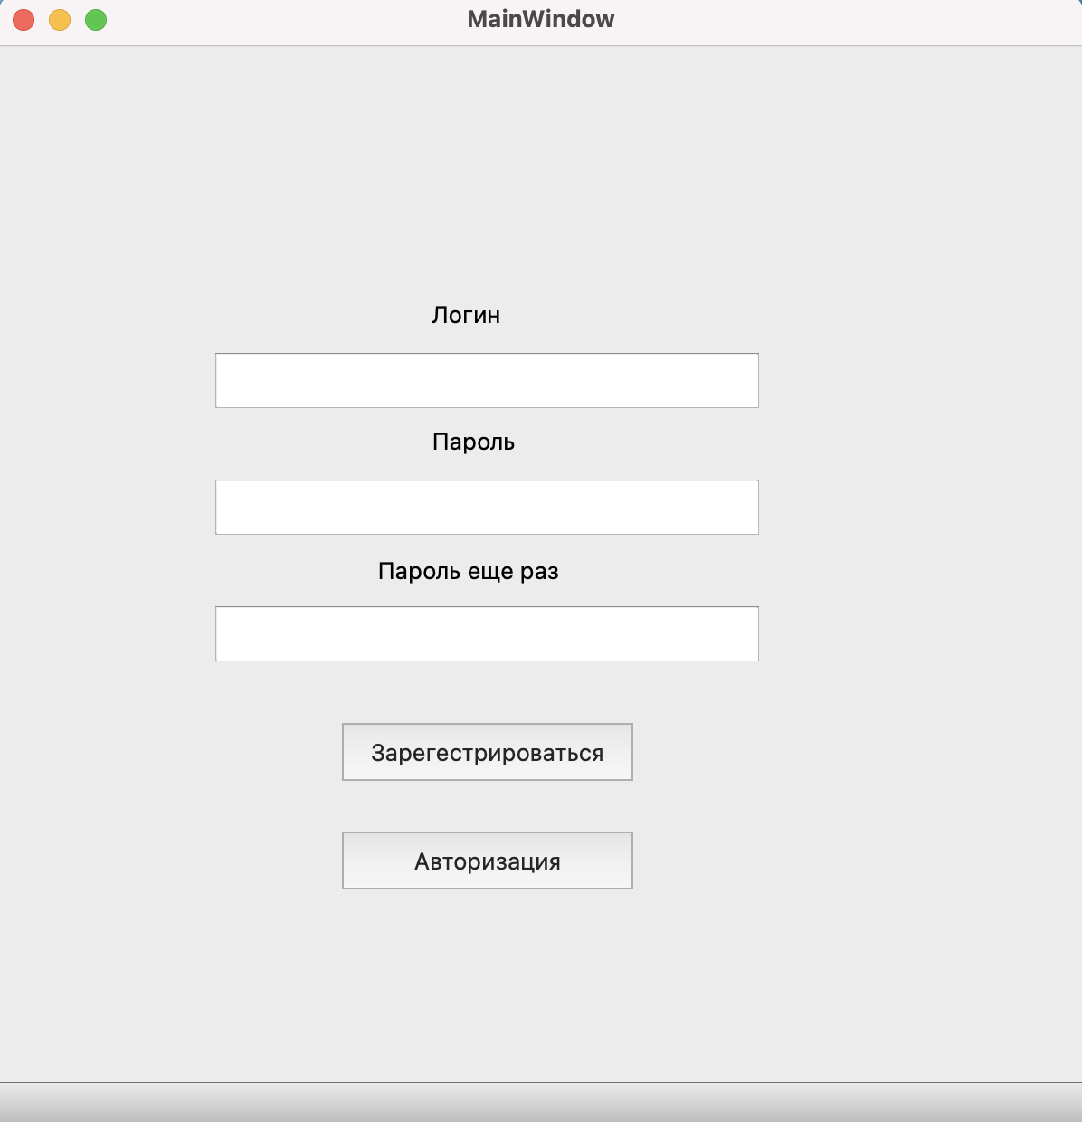
 |  |  |  |  | Наименование: | Предупреждение об отсутсвии логина |  |  | №: | 1 (из системы управления дефектами)
 |  |  |  |  | Описание: | Тест-кейс для проверки возникновения предупреждения при отсутствии логина |  |  | Статус: | проведен
 |  |  |  |  |  |  |  |  | Дефекты №: | 1 (из системы управления дефектами)
 |  |  |  |  | Тестировщик: | Дыбова |  |  | Дата: | 25-Jun-2022
 |  |  |  |  | Начальные условия:
 |  |  |  | Шаг | Действие | Ожидаемый результат | Pass | Fail | N/A | Фактический результат | № дефекта
 |  |  |  | 1 | Запустить приложение Решение задач ДСиК | Открылось окно Решение задач ДСиК | x |  |  | Открылось окно Решение задач ДСиК
 |  |  |  | 2 | Нажать на кнопку Авторизация | Открылась ЭФ для ввода логина и пароля | x |  |  | Открылась ЭФ для ввода логина и пароля
 |  |  |  | 3 | Ввести в поле пароль значение 123 | Отображение введленого пароля в виде точек | x |  |  | Отображение введленого пароля
 |  |  |  | 4 | Нажать кнопку "Войти" | Появление предупреждения, что заполнены не все поля |  | х |  | сообщение Авторизация не пройдена | 1 (из системы управления дефектами)

Дефект Волков
Название | Предупреждение об уже зарегистрированным под таким логином пользователем
№ дефекта | 5 (из системы управления дефектами) | № тест-кейса | Р07
Проект | Решение задач ДСиК | Компонент | Регистрация
Статус | Closed | Номер версии | от 16.05.2022
Важность: | Major | Приоритет: | Low
Назначен на |  | Автор | Волков
Описание | Шаги воспроизведения 1 Запустить приложение Решение задач МЛТА 2 Нажать на кнопку Авторизация 3 Ввести в поле логин: qwertyqrtet пароль: 123 4. Нажать кнопку ок Ожидаемый результат: Появление предупреждения, что заполнены не все поля. Наблюдаемый результат: сообщение Регистрация не пройдена
Вложения | добавляют скрины дефекта
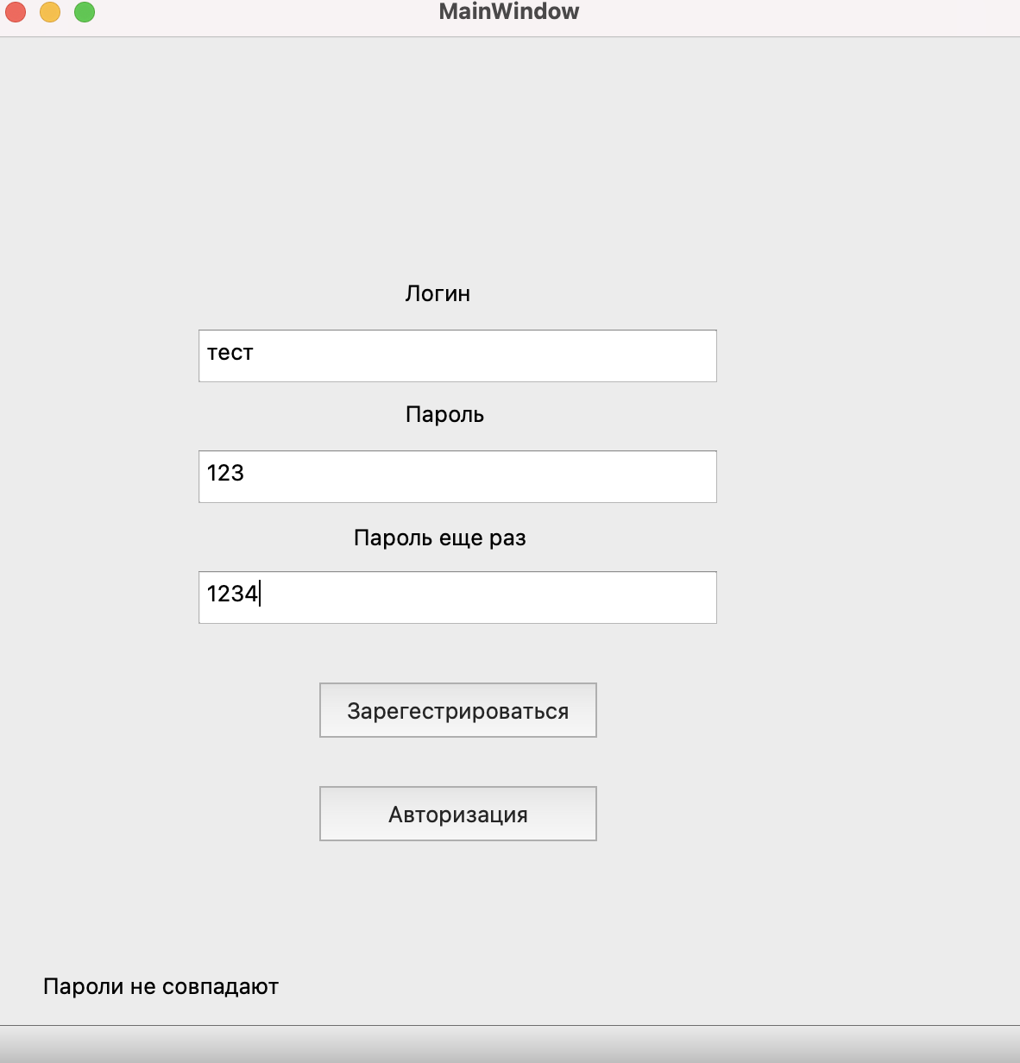
 |  |  |  |  | Наименование: | Предупреждение об уже зарегистрированным под таким логином пользователем |  |  | №: | Р07
 |  |  |  |  | Описание: | Тест-кейс для проверки возникновения предупреждения при занятом логине |  |  | Статус: | проведен
 |  |  |  |  |  |  |  |  | Дефекты №: | 5 (из системы управления дефектами)
 |  |  |  |  | Тестировщик: | Волков |  |  | Дата: | 25-Jun-2022
 |  |  |  |  | Начальные условия:
 |  |  |  | Шаг | Действие | Ожидаемый результат | Pass | Fail | N/A | Фактический результат | № дефекта
 |  |  |  | 1 | Запустить приложение Решение задач ДСиК | Открылось окно Решение задач ДСиК | x |  |  | Открылось окно Решение задач ДСиК
 |  |  |  | 2 | Нажать на кнопку Авторизация | Открылась ЭФ для ввода логина и пароля | x |  |  | Открылась ЭФ для ввода логина и пароля
 |  |  |  | 3 | Ввести в поле логин значение qwertyqwert, в поле пароль значение 123 | Отображение введенного логина в поле логин, отображение введленого пароля | x |  |  | Отображение введенного логина в поле логин, отображение введленого пароля
 |  |  |  | 4 | Нажать кнопку ок | Появление предупреждения, что заполнены не все поля |  | х |  | сообщение Авторизация не пройдеа | 5 (из системы управления дефектами)

Дефект Лисафьева
Название | Предупреждение об отсутсвии решения
№ дефекта | 7 (из системы управления дефектами) | № тест-кейса | Т01
Проект | Решение задач ДСиК | Компонент | Форма заданий, проверка решений, статистика
Статус | Opened | Номер версии | от 16.05.2022
Важность: | Major | Приоритет: | Low
Назначен на |  | Автор | Лисафьева
Описание | Шаги воспроизведения 1 Запустить приложение Решение задач ДСиК 2 Нажать на кнопку регистрация 3 Ввести в поля логин логин: qwertyqwert, пароль: 123 4 Нажать на кнопку ok 5 Нажать на кнопку Task 1 6 Нажать кнопку ок Ожидаемый результат: Появление предупреждения, что ответ на задание не введен. Наблюдаемый результат: Задание учтено как неверно решенное.
Вложения | добавляют скрины дефекта
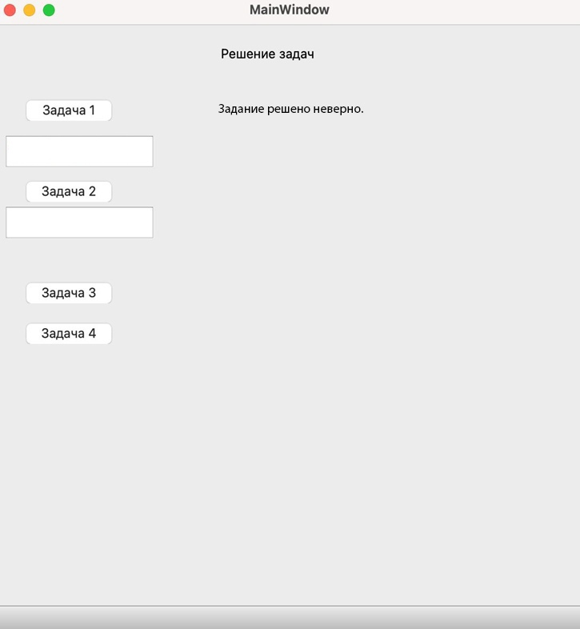
 |  |  |  |  | Наименование: | Предупреждение об отсутсвии решения |  |  | №: | Т01
 |  |  |  |  | Описание: | Тест-кейс для проверки появления предупреждения о не введенном ответе |  |  | Статус: | проведен
 |  |  |  |  |  |  |  |  | Дефекты №: | 7 (из системы управления дефектами)
 |  |  |  |  | Тестировщик: | Лисафьева |  |  | Дата: | 16-May-2022
 |  |  |  |  | Начальные условия:
 |  |  |  | Шаг | Действие | Ожидаемый результат | Pass | Fail | N/A | Фактический результат | № дефекта
 |  |  |  | 1 | Запустить приложение Решение задач ДСиК | Открылось окно Решение задач ДСиК | x |  |  | Открылось окно Решение задач ДСиК
 |  |  |  | 2 | Нажать на кнопку Регистрация | Открылась ЭФ для ввода логина и пароля | x |  |  | Открылась ЭФ для ввода логина и пароля
 |  |  |  | 3 | Ввести в поле логин значение qwertyqwert, в поле пароль значение 123 | Отображение введенного логина в поле логин, отображение введленого пароля в виде точек, отображение введенного email в поле email | x |  |  | Отображение введенного логина в поле логин, отображение введленого пароля в виде точек, отображение введенного email в поле email
 |  |  |  | 4 | Нажать кнопку ок | Открылась ЭФ для выбора задачи и статистики | х |  |  | Открылась ЭФ для выбора задачи и статистики
 |  |  |  | 5 | Нажать на кнопку Task 1 | Переход в форму Task 1 | х |  |  | Переход в форму Task 1
 |  |  |  | 6 | Нажать кнопку ок | Появление предупреждения, что ответ на задание не введен. |  | х |  | Задание учтено как неверно решенное. | 7 (из системы управления дефектами)

Дефект Непомнящих
Название | Переход в форму Задача 1
№ дефекта | 6 (из системы управления дефектами) | № тест-кейса | М04
Проект | Решение задач ДСиК | Компонент | Форма заданий, проверка решений, статистика
Статус | Closed | Номер версии | от 16.05.2022
Важность: | Major | Приоритет: | Low
Назначен на |  | Автор | Непомнящих
Описание | Шаги воспроизведения 1 Запустить приложение Решение задач ДСиК 2 Нажать на кнопку Авторизация 3 Ввести в поле логин: qwertyqrtet пароль: 123 4. Нажать кнопку Авторизация 5 Нажать на кнопку Задача 1 Ожидаемый результат: Переход в форму Задача 1. Наблюдаемый результат: Нерабочая кнопка
Вложения | добавляют скрины дефекта
 |  |  |  |  | Наименование: | Переход в форму Задача 1 |  |  | №: | М04
 |  |  |  |  | Описание: | Тест-кейс для проверки роботоспособности кнопки Задача 1 |  |  | Статус: | проведен
 |  |  |  |  |  |  |  |  | Дефекты №: | 6 (из системы управления дефектами)
 |  |  |  |  | Тестировщик: | Непомнящих |  |  | Дата: | 25-Jun-2022
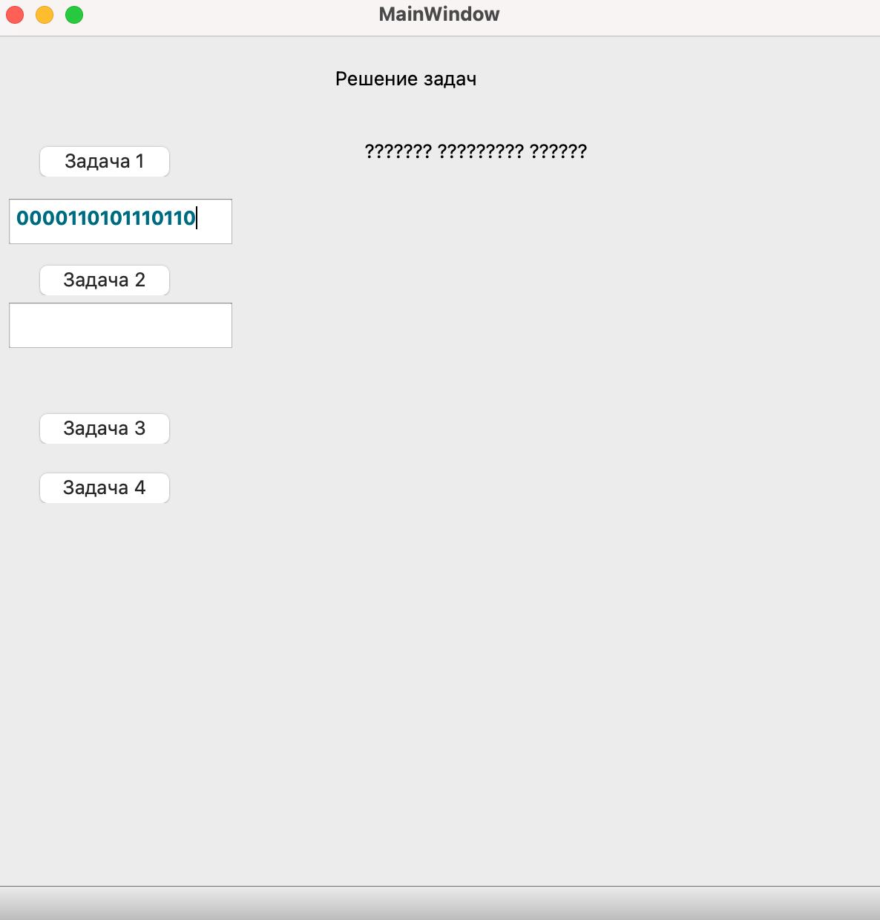
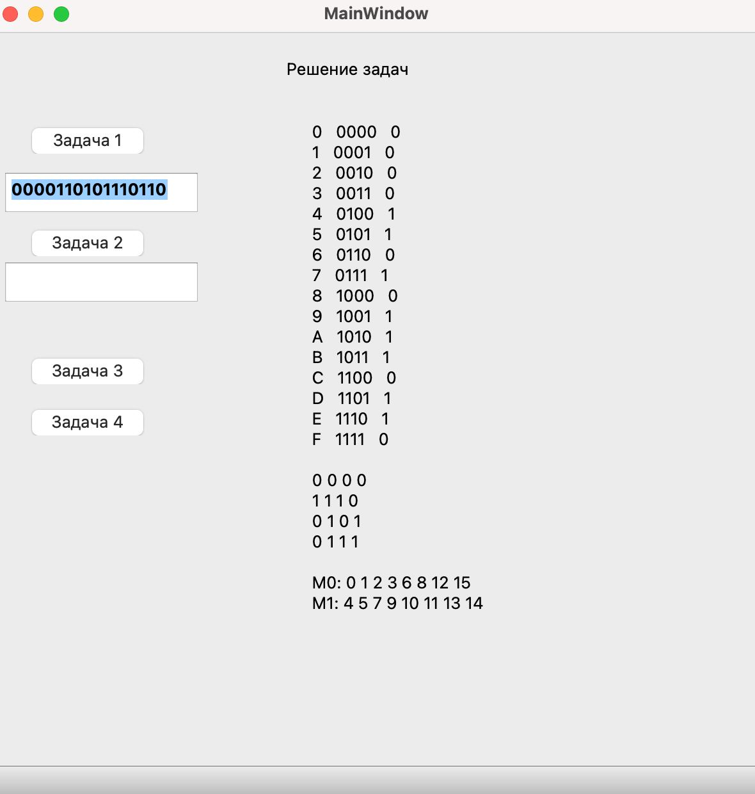
 |  |  |  |  | Начальные условия:
 |  |  |  | Шаг | Действие | Ожидаемый результат | Pass | Fail | N/A | Фактический результат | № дефекта
 |  |  |  | 1 | Запустить приложение Решение задач ДСиК | Открылось окно Решение задач ДСиК | x |  |  | Открылось окно Решение задач ДСиК
 |  |  |  | 2 | Нажать на кнопку Авторизация | Открылась ЭФ для ввода логина и пароля | x |  |  | Открылась ЭФ для ввода логина и пароля
 |  |  |  | 3 | Ввести в поле логин значение qwertyqwert, в поле пароль значение 123 | Отображение введенного логина в поле логин, отображение введленого пароля | x |  |  | Отображение введенного логина в поле логин, отображение введленого пароля
 |  |  |  | 4 | Нажать кнопку ок | Открылась ЭФ для выбора задачи и статистики | х |  |  | Открылась ЭФ для выбора задачи и статистики
 |  |  |  | 5 | Нажать на кнопку Задача 1 | Переход в форму Задача 1 |  | х |  | Не рабочая кнопка | 6 (из системы управления дефектами)

